MENU
Fichier pour les évaluations départementales de natation GS-CP-CE1

LES PALIERS DE L'AISANCE AQUATIQUE
MA CLASSE
TUTO EXTRACTION ONDE
FEUILLE BORD DU BASSIN
EDUSONDAGE
CLIQUER POUR REMPLIR LE SONDAGE APRES CHAQUE SEQUENCE D'ENSEIGNEMENT
MA CLASSE
PISCINE
TUTO EXTRACTION ONDE

AISANCE AQUATIQUE
PARTIE THEORIQUE
QUESTIONNAIRE ELEVES
VALIDATION NUMERIQUE
PARTIE THEORIQUE ASNS

FEUILLE BORD DU BASSIN
VALIDATION NUMERIQUE
LIEN VIDEOS

EDUSONDAGE
LIENS VIDEOS
LIEN RESSOURCES CIRCONSCRIPTION
PARTIE THEORIQUE ASNS
LIEN QUESTIONNAIRE PARTIE THEORIQUE ELEVES
RECAPITULATIF RESULTATS
LISTE ELEVES

TEST PASS-NAUTIQUE

TEST PASS-NAUTIQUE BORD DU BASSIN
TEST PASS-NAUTIQUE VALIDATION NUMERIQUE
TEST PASS-NAUTIQUE
LIEN VIDEO
LISTE DES ELEVES QUI ONT VALIDE LE TEST PASS-NAUTIQUE

Lien vidéo TPN
Revenir au MENU

VIDEO
TEST PASS-NAUTIQUE

Piscine
Revenir au MENU
 | PARTIE STRUCTURE PISCINE

PISCINE
Commune
Agglomération

Noms des MNS en charge de la classe
MNS validant les tests

MA CLASSE
Revenir au MENU
 | MA CLASSE

Remplir les parties en JAUNE
UAI ECOLE
Circonscription :
Commune:
Ecole :
Enseignant :
Classe:
Effectif :

NOMS | PRENOMS | DATES DE NAISSANCE

Rentrer vos élèves ou faire une extraction de ONDE (un tuto est disponible via le MENU). Les noms des élèves seront automatiquement rentrés dans le reste du fichier.

PALIERS AA A IMPRIMER
Revenir au MENU
 |  |  |  |  AISANCE AQUATIQUE GS/CP/CE1
Edusondage
Circonscription
Commune
Ecole
Enseignant |  | 0 |  | Date: | Test pass-nautique
Si vous souhaitez faire passer le Test pass-nautique, merci de cocher la case et d'imprimer les documents correspondants
Effectif |  | 0 |  | PALIER 1 | PALIER 2 |  | PALIER 3 | Remarques (compétences validées)
Piscine |  | 0
RECAPITULATIF VALIDATION | NOM | PRENOM | Présence/Absence/Inapte | Parcours avec enchaînement des actions sans reprise d'appuis au sol: Entrer seul dans l'eau sans utiliser l'échelle, se déplacer en immergeant la tête (les élèves peuvent utiliser le bord du bssin), et sortir seul de l'eau | Parcours avec enchaînement des actions sans reprise d'appui au sol: Sauter dans l'eau, se laisser remonter à la surface, flotter de différentes manières, regagner le bord et sortir seul de l'eau |  | Parcours avec enchaînement des actions sans reprise d'appui au sol: entrer dans l'eau par la tête, remonter à la surface sans pousser sur le fond, parcourir 10m en position ventrale tête immergée, flotter sur le dos bassin en surface, regagner le bord et sortir seul de l'eau

Nom MNS |  | 0 | Signature MNS |  |  | Signature enseignant

MNS VALIDATION NUMERIQUE
Revenir au MENU
 |  |  |  |  |  |  |  | Circonscription :
 |  |  |  | AISANCE AQUATIQUE GS/CP/CE1 |  |  |  | Commune:
 |  |  |  |  |  |  |  | Ecole :
 |  |  |  |  |  |  |  | Enseignant :
 |  |  |  |  |  |  |  | Effectif :

 |  |  |  |  |  |  |  | Classe:
 |  |  |  |  |  |  |  | UAI
 |  |  |  | PALIER 1 | PALIER 2 | PALIER 3 | Palier Acquis | Récapitulatif | Palier 1 | Palier 2 | Palier 3 | Inapte | Absent | Total élèves
Edusondage
RECAPITULATIF | NOM | PRENOM | Présence/Inapte/Absence | Parcours avec enchaînement des actions sans reprise d'appuis au sol: Entrer seul dans l'eau sans utiliser l'échelle, se déplacer en immergeant la tête (les élèves peuvent utiliser le bord du bassin), et sortir seul de l'eau | Parcours avec enchaînement des actions sans reprise d'appui au sol: Sauter dans l'eau, se laisser remonter à la surface, flotter de différentes manières, regagner le bord et sortir seul de l'eau | Parcours avec enchaînement des actions sans reprise d'appui au sol: entrer dans l'eau par la tête, remonter à la surface sans pousser sur le fond, parcourir 10m en position ventrale tête immergée, flotter sur le dos bassin en surface, regagner le bord et sortir seul de l'eau |  | Total élèves | 0 | 0 | 0 | 0 | 0 | 0
Inscrire 1 quand un palier est atteint

 |  |  |  |  |  |  |  | MNS | 0

Liste des élèves résultats
Revenir au MENU
 |  | Récapitulatif des résultats de l'Aisance Aquatique

Piscine | 0 | Ecole |  | Commune
Classe | 0 | Enseignant | 0 | MNS | 0
Noms | Prénoms | Date de naissance | Auncun Palier | Palier 1 | Palier 2 | Palier 3

Signature MNS |  |  |  | Signature Enseignant
Récapitulatif | Palier 1 | Palier 2 | Palier 3 | Inapte | Absent | Total élèves
Total élèves | 0 | 0 | 0 | 0 | 0 | 0

Test pass nautique à imprimer
Revenir au MENU
 |  |  | TEST PASS NAUTIQUE
Edusondage

Circonscription
Commune
Ecole
Enseignant | 0
Effectif | 0 |  | Grille de validation du test pratique
Classe | 0
Piscine | 0
NOMS | PRENOMS | Présence/Absence/Inapte | Parcours Test Pass-Nautique |  |  |  |  | Test effectué avec Brassière | Test validé

 |  |  | Effectuer un saut dans l’eau | Flottaison sur le dos 5sec | Surplace vertical 5sec | 20 mètres ventral | Franchir une ligne d’eau ou un objet flottant

0 | 0
0 | 0
0 | 0
0 | 0
0 | 0
0 | 0
0 | 0
0 | 0
0 | 0
0 | 0
0 | 0
0 | 0
0 | 0
0 | 0
0 | 0
0 | 0
0 | 0
0 | 0
0 | 0
0 | 0
0 | 0
0 | 0
0 | 0
0 | 0
0 | 0
0 | 0
0 | 0
0 | 0
0 | 0
MNS | 0 |  |  |  | Signature

Test pass nautique numérique
Revenir au MENU
 |  |  |  | TEST PASS-NAUTIQUE

Edusondage

Circonscription
Commune
Ecole
Enseignant | 0
Effectif | 0 |  |  | Grille de validation du test pratique - Indiquer 1 dans la colonne du parcours quand le Test est validé et 0 si il n'est pas validé
Classe | 0
Piscine | 0
Récapitulatif | NOMS | PRENOMS | Présence/Absence/Inapte | PARCOURS TEST PASS NAUTIQUE |  |  |  | Test effectué avec Brassière | Test validé

 |  |  |  | Réalisation en continuité, sans reprise d’appuis solides les différentes compétences: Effectuer un saut dans l’eau, flotter sur le dos 5 sec, effectuer un surplace vertical 5 sec, se déplacer 20 mètres en position ventrale, franchir une ligne d’eau ou un objet flottant
 |  |  |  |  |  |  |  |  |  | Récapitulatif |  | Test Pass Nautique Validé | Test Pass Nautique Non Validé | Inapte | Absent
 | 0 | 0 |  |  |  |  |  |  |  | Total élèves | 0 | 0 | 0 | 0 | 0
 | 0 | 0
 | 0 | 0
 | 0 | 0
 | 0 | 0 |  |  |  |  |  |  |  | OUI
 | 0 | 0 |  |  |  |  |  |  |  | NON
 | 0 | 0
 | 0 | 0
 | 0 | 0
 | 0 | 0
 | 0 | 0
 | 0 | 0
 | 0 | 0
 | 0 | 0
 | 0 | 0
 | 0 | 0
 | 0 | 0
 | 0 | 0
 | 0 | 0
 | 0 | 0
 | 0 | 0
 | 0 | 0
 | 0 | 0
 | 0 | 0
 | 0 | 0
 | 0 | 0
 | 0 | 0
 | 0 | 0
 | 0 | 0
 | 0 | 0
Nom du MNS | 0 | Signature |  |  | Nom de l'enseignant | 0 | Signature

Liste élèves pass-nautique
Revenir au MENU
 |  | Liste des élèves qui ont validé le Test pass-nautique

Piscine | 0 | Ecole |  | Commune
Classe | 0 | Enseignant | 0 | MNS | 0

Noms | Prénoms | Date de naissance | Validation | Avec Brassière de sécurité | Sans Brassière de sécurite
0 | 0 |  | NON
0 | 0 |  | NON
0 | 0 |  | NON
0 | 0 |  | NON
0 | 0 |  | NON
0 | 0 |  | NON
0 | 0 |  | NON
0 | 0 |  | NON
0 | 0 |  | NON
0 | 0 |  | NON
0 | 0 |  | NON
0 | 0 |  | NON
0 | 0 |  | NON
0 | 0 |  | NON
0 | 0 |  | NON
0 | 0 |  | NON
0 | 0 |  | NON
0 | 0 |  | NON
0 | 0 |  | NON
0 | 0 |  | NON
0 | 0 |  | NON
0 | 0 |  | NON
0 | 0 |  | NON
0 | 0 |  | NON
0 | 0 |  | NON
0 | 0 |  | NON
0 | 0 |  | NON
0 | 0 |  | NON
0 | 0 |  | NON
0 | 0 |  | NON
Signature MNS |  |  | Signature enseignant
Récapitulatif |  | Test Pass-Nautique Validé | Test Pass Nautique Non Validé | Dispensé | Absent
Total élèves | 0 | 0 | 0 | 0 | 0
 | 0 |  |  | 0 | 0

Liens Vidéos
Revenir au MENU

Aisance Aquatique
Palier 1

Aisance Aquatique
Palier 2

Aisance Aquatique
Palier 3

LIEN EDUSONDAGE
Revenir au MENU

LIEN EDUSONDAGE

Questionnaire Hygiène Sécurité
Revenir au
MENU

QR Code
Partie Théorique ASNS

Cliquer pour aller sur la page du questionnaire


Lien Questionnaire
partie théorique ASNS

Lien pour copier/coller:
https://ladigitale.dev/digiquiz/q/65b78ea259195

TPN VIDEO
Revenir au MENU

VIDEO
TEST PASS-NAUTIQUE

Partie théorique
Revenir au MENU
La partie théorique peut être travaillée à partir dès la Grande Section

Questionnaire Hygiène version élèves
Questionnaire Sécurité
version élèves

Questionnaire Hygiène version enseignant avec réponses
Questionnaire Sécurité version enseignant avec réponses

Tuto extraction Onde
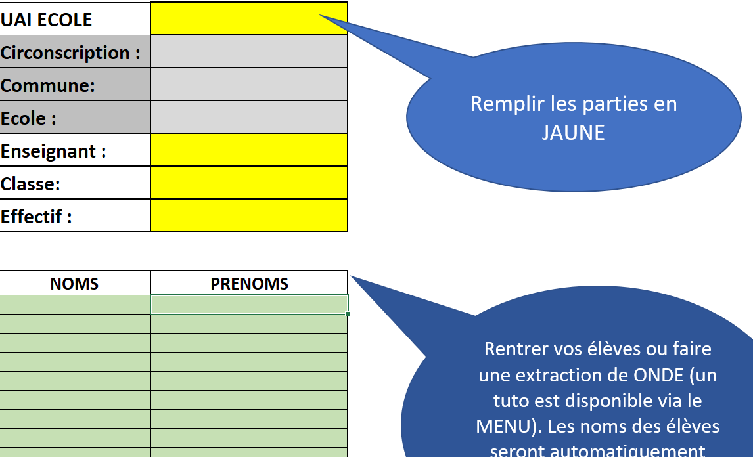
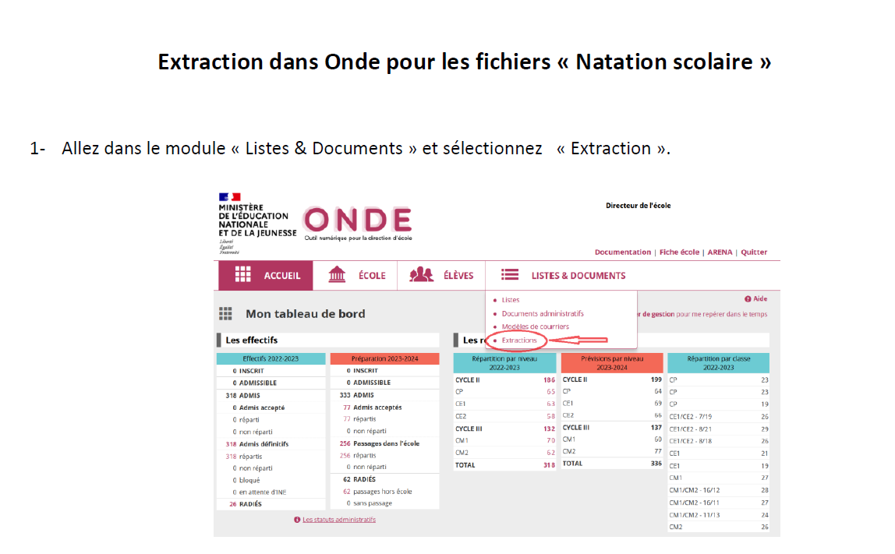
Revenir au MENU

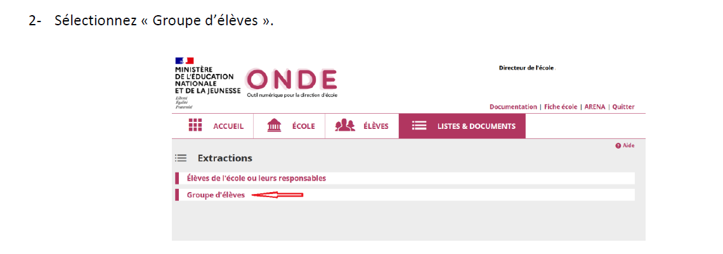

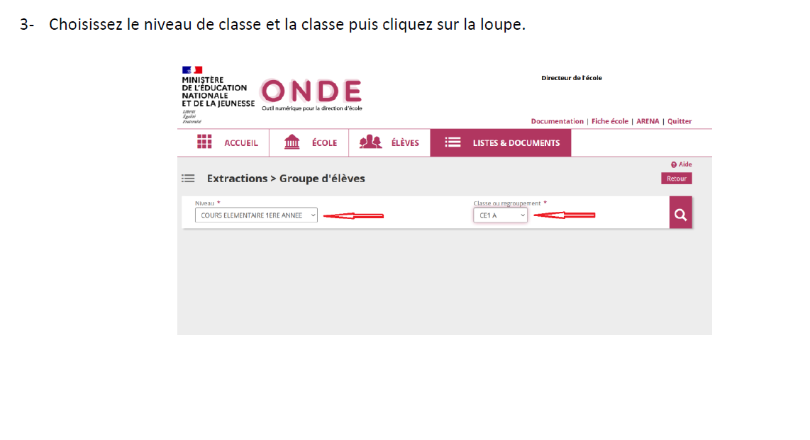

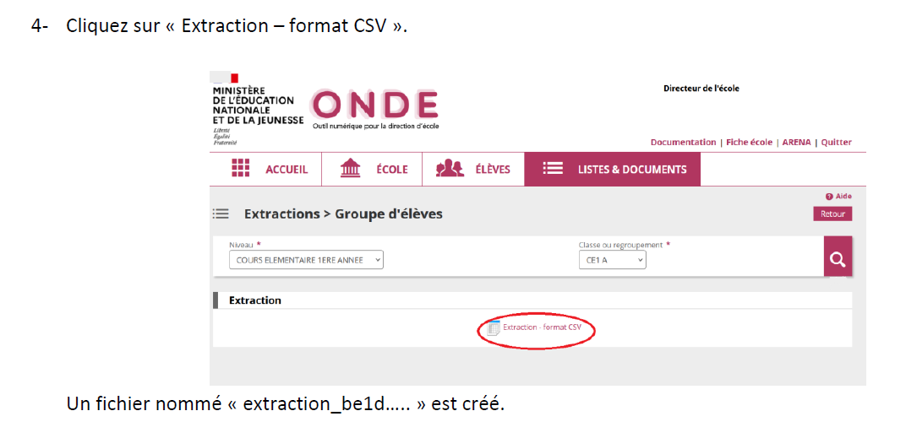

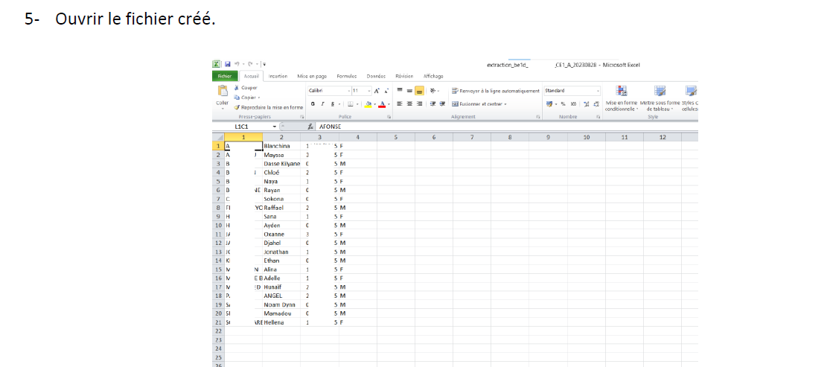

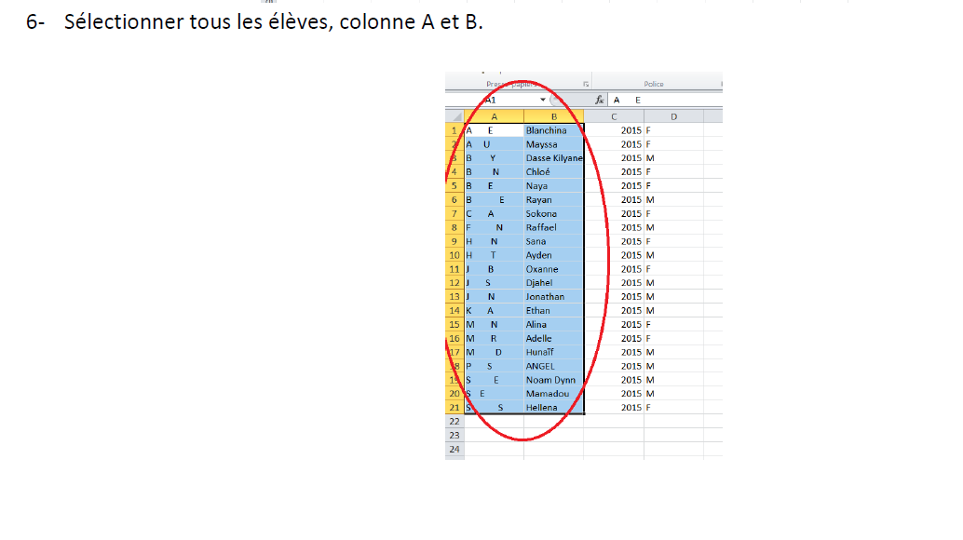

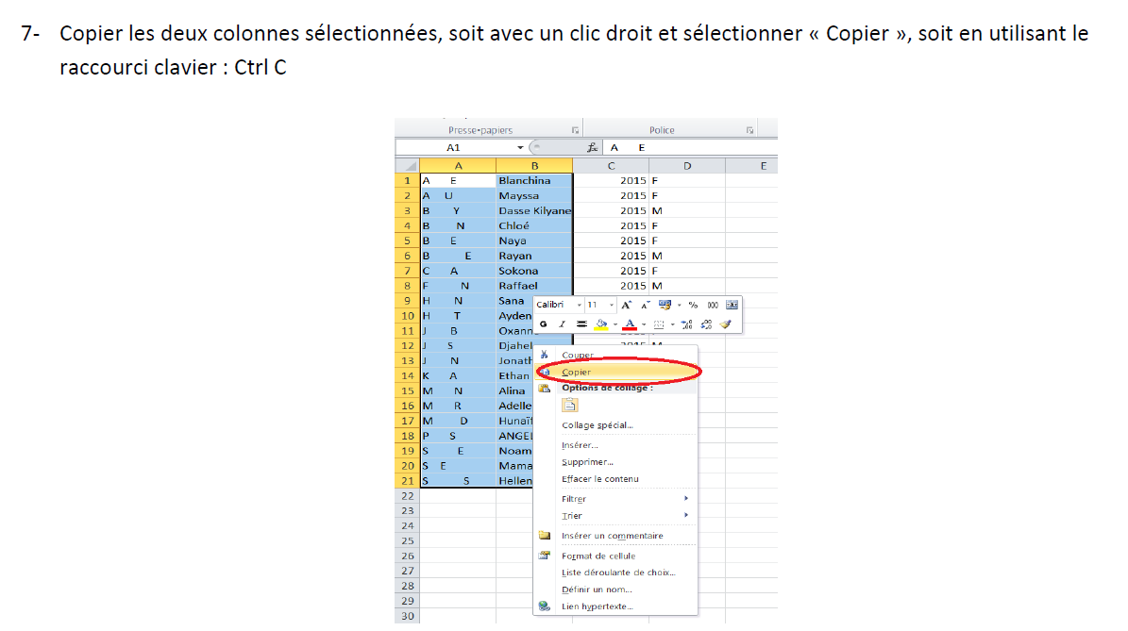

8- Ouvrir le fichier "Aisance Aquatique" et copier en vous plaçant sur la case A16 la liste des élèves sélectionnées.
Les noms et prénoms des élèves sont automatiquement reportés sur les autres onglets.

